Sayfa1
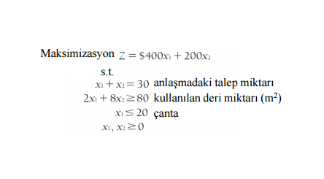

Başlangıç Simpleks Tablosu
amaç katsayıları | cj | 400 | 200 | -M | -M | 0 | 0 | miktar ve çözüm sütunu
 | değişkenler | x1 | x2 | s1 | s2 | s3 | r1
-M | s1 | 1 | 1 | 1 | 0 | 0 | 0 | 30 | 30
-M | s2 | 2 | 8 | 0 | 1 | 0 | -1 | 80 | 10
0 | s3 | 1 | 0 | 0 | 0 | 1 | 0 | 20 | #DIV/0!
zj |  | -3M | -9M | -M | -M | 0 | M | -110M
cj-zi |  | 400+3M | 200+9M | 0 | 0 | 0 | -M

Birinci Simpleks Tablosu
amaç katsayıları | cj | 400 | 200 | -M | -M | 0 | 0 | miktar ve çözüm sütunu
 | değişkenler | x1 | x2 | s1 | s2 | s3 | r1
-M | s1 | 0.75 | 0 | 1 | -0.125 | 0 | 0.125 | 20 | 26.666666667
200 | x2 | 0.25 | 1 | 0 | 0.125 | 0 | -0.125 | 10 | 40
0 | s3 | 1 | 0 | 0 | 0 | 1 | 0 | 20 | 20
zj |  | 50-0,75M | 200 | -M | 25+0,125M | 0 | -25-0,125M | -20M+2000
cj-zi |  | 350+0,75M | 0 | 0 | -25-0,875M | 0 | 0,125M+25

İkinci Simpleks Tablosu
amaç katsayıları | cj | 400 | 200 | -M | -M | 0 | 0 | miktar ve çözüm sütunu
 | değişkenler | x1 | x2 | s1 | s2 | s3 | r1
-M | s1 | 0 | 0 | 1 | -0.125 | -0.75 | 0.125 | 5 | 40
200 | x2 | 0 | 1 | 0 | 0.125 | -0.25 | -0.125 | 5 | -40
400 | x1 | 1 | 0 | 0 | 0 | 1 | 0 | 20 | #DIV/0!
zj |  | 400 | 200 | -M | 25+0,125M | 0,75M-50 | -25-0,125M | -5M+9000
cj-zi |  | 0 | 0 | 0 | -25-1,125M | 50-0,75M | 25+0,125M

Üçüncü Simpleks Tablosu
amaç katsayıları | cj | 400 | 200 | -M | -M | 0 | 0 | miktar ve çözüm sütunu
 | değişkenler | x1 | x2 | s1 | s2 | s3 | r1
0 | r1 | 0 | 0 | 8 | -1 | -6 | 1 | 40
200 | x2 | 0 | 1 | 1 | 0 | -1 | 0 | 10
400 | x1 | 1 | 0 | 0 | 0 | 1 | 0 | 20
zj |  | 400 | 200 | 200 | 0 | 200 | 0 | 10000
cj-zi |  | 0 | 0 | -M+200 | -M-50 | -500 | 0

